Лист1
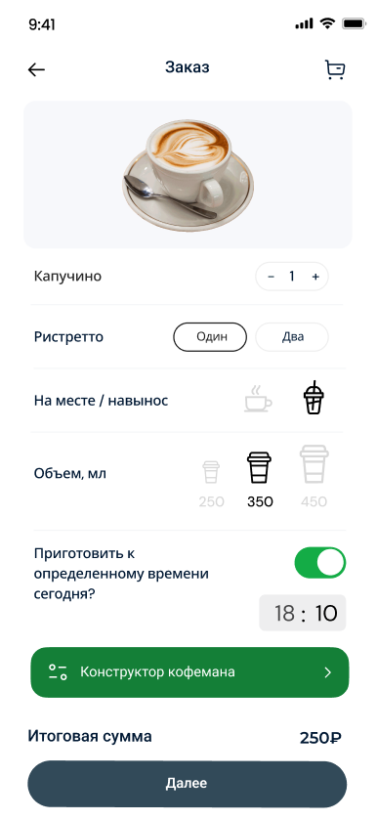
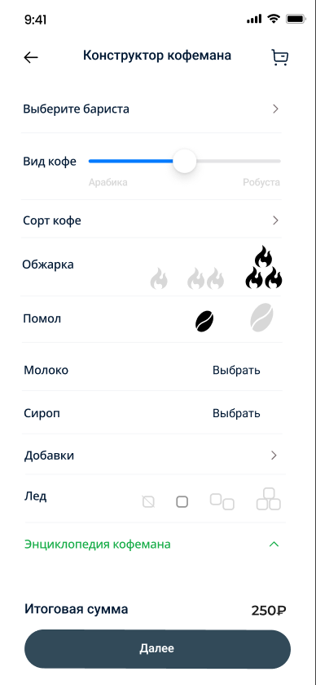
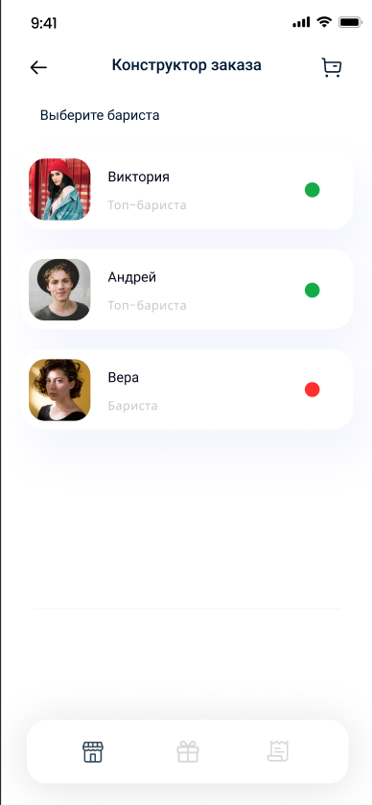
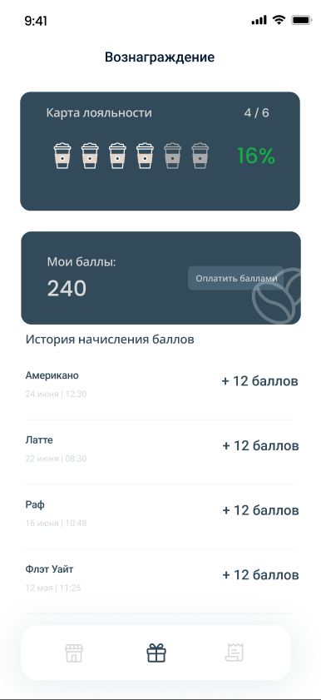

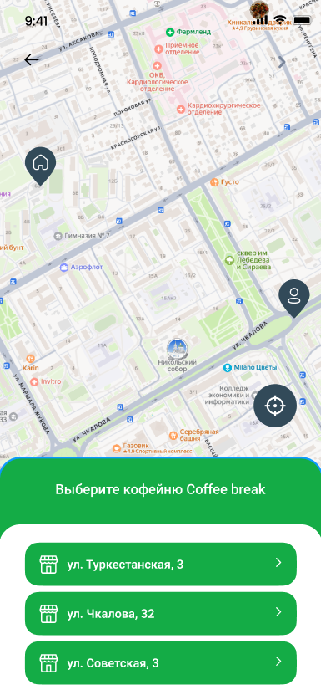
Название для пользователя: | Coffee Brake

Категория: | Еда и напитки

Тип: | Native

Возрастная категория: | 16+

Краткое описание: | Доставка кофе в твоём городе

Описание: | Coffee Break - приложение для заказа кофе. Удобный выбор кофеен, возможность настроить кофе под себя и выбрать баристу, который будет его готовить. Больше не надо думать и гадать, а будет ли кофе вкусный в этот раз. Удобный интерфейс, только полезные функции, а так же бонусы, которые вы сможете потратить на ещё большее количество кофе! Так же, Вы сможете узнать много нового о зёрнах, стране их произростания и сортах, благодаря нашему встроенному справочнику. Присоединяйтесь сейчас и забудьте о проблемах!

